Tab 1.
REPUBLIKA HRVATSKA
GRAD ZAGREB

GRADSKI URED ZA GOSPODARSTVO,
EKOLOŠKU ODRŽIVOST I STRATEGIJSKO PLANIRANJE

Odjel za statističke i analitičke poslove

1. BRUTO DOMAĆI PROIZVOD ZA GRAD ZAGREB I REPUBLIKU HRVATSKU OD 2011. DO 2021.
 |  |  |  |  | tekuće cijene
 | Grad Zagreb |  | Republika Hrvatska |  | Udio Grada Zagreba u RH, %
 | BDP, mil. HRK | BDP, mil. EUR | BDP, mil. HRK | BDP, mil. EUR
2011. | 116,261 | 15,430 | 339,584 | 45,071 | 34.2
Bruto dodana vrijednost po djelatnostima u 2009.
 | 1 | 1
2012. | 115,002 | 15,263 | 336,349 | 44,641 | 34.2
2013. | 113,824 | 15,107 | 337,497 | 44,794 | 33.7
2014. | 114,481 | 15,194 | 336,556 | 44,669 | 34.0
2015. | 117,700 | 15,621 | 345,363 | 45,838 | 34.1
2016. | 121,327 | 16,103 | 357,447 | 47,441 | 33.9
2017. | 127,545 | 16,928 | 373,908 | 49,626 | 34.1
2018. | 134,603 | 17,865 | 392,251 | 52,061 | 34.3
2019. | 142,813 | 18,955 | 413,719 | 54,910 | 34.5
2020. | 133,328 | 17,696 | 381,014 | 50,569 | 35.0
2021. | 150,880 | 20,025 | 440,073 | 58,408 | 34.3

 |  |  |  |  | Izvor: DZS; obrada: GUGEOSP - Odjel za statističke i analitičke poslove

Tab 2.
REPUBLIKA HRVATSKA
GRAD ZAGREB

GRADSKI URED ZA GOSPODARSTVO,
EKOLOŠKU ODRŽIVOST I STRATEGIJSKO PLANIRANJE

Odjel za statističke i analitičke poslove

2. BRUTO DOMAĆI PROIZVOD PO STANOVNIKU ZA GRAD ZAGREB I REPUBLIKU HRVATSKU OD 2011. DO 2021.
 |  |  |  |  | tekuće cijene
 | Grad Zagreb |  | Republika Hrvatska |  | Indeksi (RH = 100)
 | BDP po stanovniku, HRK | BDP po stanovniku, EUR | BDP po stanovniku, HRK | BDP po stanovniku, EUR
2011. | 147,022 | 19,513 | 79,288 | 10,523 | 185.4
Bruto dodana vrijednost po djelatnostima u 2009.
 | 1 | 1
2012. | 145,023 | 19,248 | 78,788 | 10,457 | 184.1
2013. | 143,087 | 18,991 | 79,327 | 10,529 | 180.4
2014. | 143,383 | 19,030 | 79,450 | 10,545 | 180.5
2015. | 147,001 | 19,510 | 82,073 | 10,893 | 179.1
2016. | 151,186 | 20,066 | 85,669 | 11,370 | 176.5
2017. | 158,683 | 21,061 | 90,538 | 12,016 | 175.3
2018. | 167,183 | 22,189 | 95,885 | 12,726 | 174.4
2019. | 176,795 | 23,465 | 101,721 | 13,501 | 173.8
2020. | 164,803 | 21,873 | 94,141 | 12,495 | 175.1
2021. | 191,520 | 25,419 | 111,430 | 14,789 | 171.9

 |  |  |  |  | Izvor: DZS; obrada: GUGEOSP - Odjel za statističke i analitičke poslove

Graf 1.
REPUBLIKA HRVATSKA
GRAD ZAGREB

GRADSKI URED ZA GOSPODARSTVO,
EKOLOŠKU ODRŽIVOST I STRATEGIJSKO PLANIRANJE

Odjel za statističke i analitičke poslove

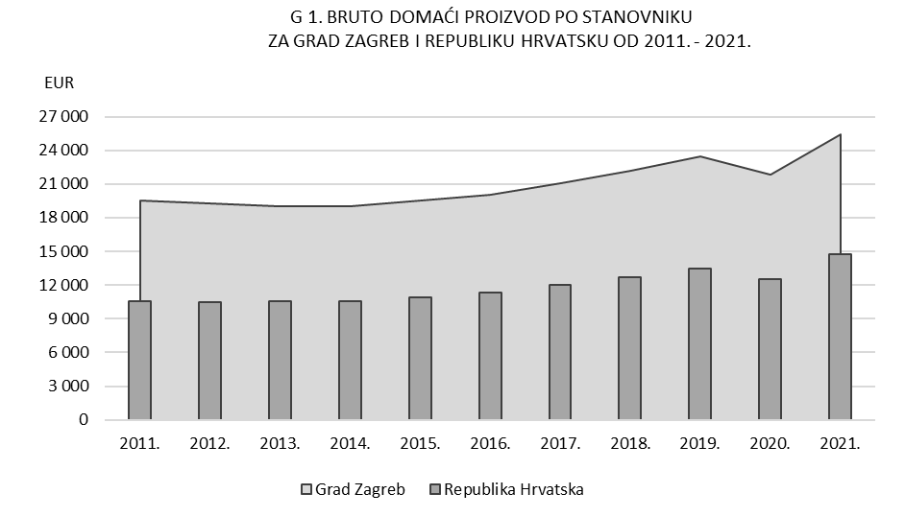

Tab 3.
REPUBLIKA HRVATSKA
GRAD ZAGREB

GRADSKI URED ZA GOSPODARSTVO,
EKOLOŠKU ODRŽIVOST I STRATEGIJSKO PLANIRANJE

Odjel za statističke i analitičke poslove

3. BRUTO DODANA VRIJEDNOST ZA GRAD ZAGREB I REPUBLIKU HRVATSKU PREMA PODRUČJIMA DJELATNOSTI NKD-a 2007. u 2021.

 |  |  |  |  |  |  |  | bazične cijene
Područja djelatnosti prema NKD-u 2007. |  | Grad Zagreb |  |  | Republika Hrvatska |  |  | Udio BDV Grada Zagreba u RH, %
 |  | BDV, mil. HRK | BDV, mil. EUR | struktura, % | BDV, mil. HRK | BDV, mil. EUR | struktura, %
Ukupno |  | 124,765 | 16,559 | 100.0 | 363,902 | 48,298 | 100.0 | 34.3
A | Poljoprivreda, šumarstvo i ribarstvo | 268 | 36 | 0.2 | 14,529 | 1,928 | 4.0 | 1.8
B, C, D, E | Prerađivačka industrija, rudarstvo i vađenje te ostale industrije | 16,523 | 2,193 | 13.2 | 67,219 | 8,921 | 18.5 | 24.6
 | od toga:
 | C Prerađivačka industrija | 11,521 | 1,529 | 9.2 | 51,261 | 6,804 | 14.1 | 22.5
F | Građevinarstvo | 4,088 | 543 | 3.3 | 21,647 | 2,873 | 5.9 | 18.9
G, H, I | Trgovina na veliko i na malo; prijevoz i skladištenje; smještaj, priprema i usluživanje hrane | 27,833 | 3,694 | 22.3 | 78,579 | 10,429 | 21.6 | 35.4
J | Informacije i komunikacije | 14,931 | 1,982 | 12.0 | 22,076 | 2,930 | 6.1 | 67.6
K | Financijske djelatnosti i djelatnosti osiguranja | 12,120 | 1,609 | 9.7 | 19,337 | 2,566 | 5.3 | 62.7
L | Poslovanje nekretninama | 6,476 | 859 | 5.2 | 33,873 | 4,496 | 9.3 | 19.1
M, N | Stručne, znanstvene, tehničke, administrativne i pomoćne uslužne djelatnosti | 14,764 | 1,960 | 11.8 | 27,335 | 3,628 | 7.5 | 54.0
O, P, Q | Javna uprava i obrana, obrazovanje, djelatnosti zdravstvene zaštite i socijalne skrbi | 22,726 | 3,016 | 18.2 | 66,854 | 8,873 | 18.4 | 34.0
R, S, T, U | Ostale uslužne djelatnosti | 5,036 | 668 | 4.0 | 12,454 | 1,653 | 3.4 | 40.4

Bruto dodana vrijednost po djelatnostima u 2009.
 | 1 | 1
 |  |  |  |  |  |  |  | Izvor: DZS; obrada: GUGEOSP - Odjel za statističke i analitičke poslove

Graf 2.
REPUBLIKA HRVATSKA
GRAD ZAGREB

GRADSKI URED ZA GOSPODARSTVO,
EKOLOŠKU ODRŽIVOST I STRATEGIJSKO PLANIRANJE

Odjel za statističke i analitičke poslove

 | G 2. STRUKTURA BRUTO DODANE VRIJEDNOSTI PREMA PODRUČJIMA DJELATNOSTI
 |  |  | NKD-a 2007. U 2021.

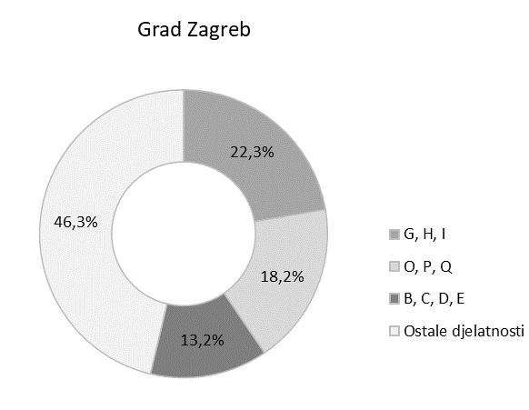
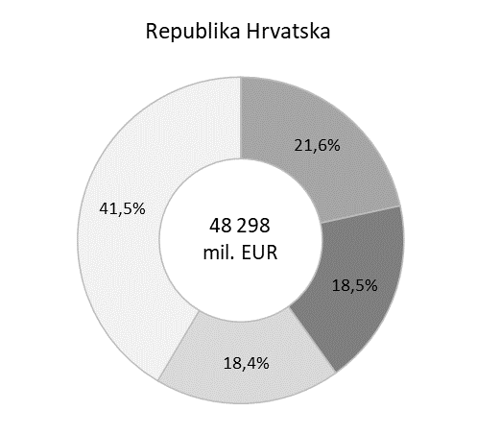

16 559
mil. EUR

Područja djelatnosti prema NKD-u 2007.

G, H, I |  | Trgovina na veliko i na malo; prijevoz i skladištenje; smještaj, priprema i usluživanje hrane
O, P, Q |  | Javna uprava i obrana, obrazovanje, djelatnosti zdravstvene zaštite i socijalne skrbi
B, C, D, E |  | Prerađivačka industrija, rudarstvo i vađenje te ostale industrije
Ostale djelatnosti |  | Poljoprivreda, šumarstvo i ribarstvo (A)
 |  | Građevinarstvo (F)
 |  | Informacije i komunikacije (J)
 |  | Financijske djelatnosti i djelatnosti osiguranja (K)
 |  | Poslovanje nekretninama (L)
 |  | Stručne, znanstvene, tehničke, administrativne i pomoćne uslužne djelatnosti (M, N)
 |  | Ostale uslužne djelatnosti (R, S, T, U)

